设计流程
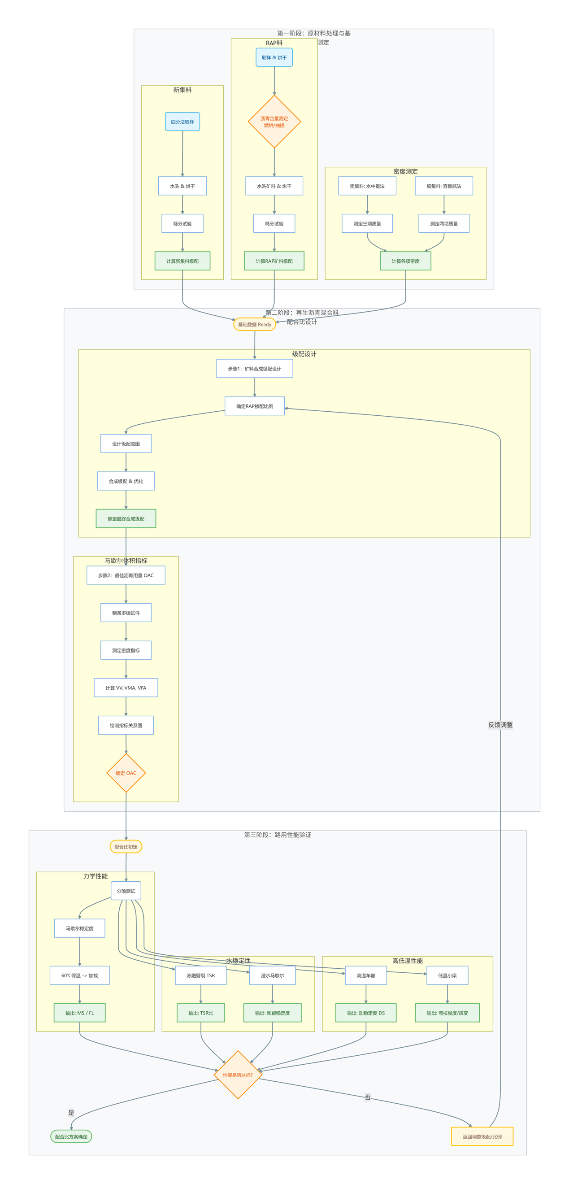
阶段名称 | 步骤名称 | 核心执行任务 | 输入数据 | 输出数据 | 关键技术要求/规范依据 | 数据说明
第一阶段：原材料处理与基础性能测定 | - | 完成原材料取样、筛分、密度及沥青含量测试，获取基础参数 | 新集料、RAP料样品 | 集料级配曲线、RAP沥青含量、集料密度指标 | 四分法取样规范；粗细集料密度测定方法区分 | 试验数据按试件来源对应集料来源，按级配类型归类对应级配。
- | 1.1集料筛分与RAP沥青含量测定 | 1. 新集料：四分法取样→水洗烘干→标准筛分→计算通过率； 2. RAP料：四分法取样→烘干→燃烧/离心抽提法测沥青含量→矿料水洗筛分→计算级配 | 新集料各档位样品、RAP各档位样品 | 新集料级配曲线、RAP沥青含量、RAP矿料级配曲线 | 1. RAP按9.5mm关键筛孔分粗细档处理； 2. 严格记录水洗前后、筛分后质量数据
- | 1.2集料密度测定 | 1. 粗集料（2.36/4.75mm）：水中重法测干燥、水中、表干状态质量→计算密度； 2. 细集料（<2.36mm）：容量瓶法测相关质量→计算密度 | 粗细集料代表性样品 | 集料表观相对密度、表干相对密度、毛体积密度 | 粗细集料划分阈值遵循2.36mm或4.75mm标准
第二阶段：RA90#混合料配合比设计 | - | 确定RAP掺配比例，设计合成级配，验证体积指标并选定最佳沥青用量 | 原材料基础性能数据 | 3组合成级配方案、最佳沥青用量（OAC）、VV/VMA/VFA指标 | 级配曲线无0.3-0.6mm驼峰
- | 2.1矿料合成级配设计 | 1. 确定RAP掺配比例（30%/40%等），粗细RAP分开设计； 2. 设计3组粗细不同的合成级配（上/中/下限）； | 新集料级配曲线、RAP矿料级配曲线 | 3组合成级配方案 | 合成级配曲线需平顺
- | 2.2最佳沥青用量与体积指标验证 | 1. 按合成级配+预估沥青用量制备马歇尔试件； 2. 真空法测理论最大密度，表干法测毛体积密度； 3. 计算VV/VMA/VFA，绘制指标-沥青用量曲线→确定OAC | 合成级配方案、预估沥青用量 | 马歇尔试件、理论最大密度、毛体积密度、最佳沥青用量（OAC） | 空隙率计算公式：VV=(1-毛体积密度/理论最大密度)×100% （3%<VV<6%，一般取4%）
第三阶段：RA90#混合料路用性能试验 | - | 完成马歇尔、水稳定性、高低温性能试验，验证混合料路用性能 | 最佳配比混合料试件 | 马歇尔稳定度(MS)/流值(FL)、冻融劈裂强度比(TSR)、动稳定度(DS)、弯拉性能指标 | 各项试验温度、保温时长、加载速率遵循规范要求
- | 3.1马歇尔稳定度与流值试验 | 1. 马歇尔试件60℃保温30-40min； 2. 50mm/min速率加载至破坏； 3. 记录稳定度与流值 | 最佳配比马歇尔试件 | 稳定度(MS)＞8kN 流值(FL)设计范围是 2.0 ~ 4.0 mm | 试验温度60℃；加载速率50mm/min
- | 3.2水稳定性试验 | 1. 冻融劈裂：试件饱水→-18℃冷冻16h→60℃水浴24h→25℃保温2h→劈裂试验→计算TSR； 2. 浸水马歇尔：试件60℃浸泡48h→测稳定度→计算残留稳定度比 | 最佳配比马歇尔试件（两组） | 冻融劈裂强度比(TSR)>75% 残留稳定度比>85% | 冷冻温度-18℃；浸水时长48h
- | 3.3高温稳定性试验（车辙试验） | 1. 轮碾法成型300×300×50mm板块试件； 2. 60℃保温大于4h，轮压0.7MPa； 3. 测试并计算动稳定度(DS) | 最佳配比混合料 | 车辙板试件 动稳定度(DS)>800次/mm | 试件尺寸300×300×50mm；轮压0.7MPa
- | 3.4低温抗裂性试验（小梁弯曲） | 1. 车辙板切割250×30×35mm小梁试件； 2. -10℃保温大于3h；3. 三点弯曲加载（50mm/min）→计算抗弯拉强度、最大弯拉应变 | 车辙板试件 | 小梁试件 抗弯拉强度 最大弯拉应变>2000με 弯曲劲度模量 | 小梁尺寸250×30×35mm；试验温度-10℃

